상품제안서
르크루제 레인보우접시 1P+머그 1P | 상품코드: S45860

 |  |  |  |  |  |  | 02-713-8555 | www.synergygift.co.kr
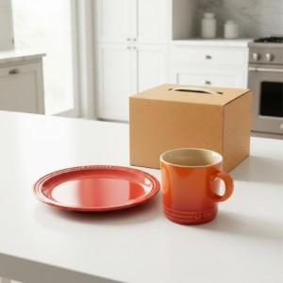

【상세/제작정보】

【인쇄/포장옵션】 | 스티커 / 포장불가능

【공급단가】 | 수량 | 20~ | 50~ | 100~ | 300~ | 500~
*VAT별도 | 단가 | 39,370원 | 36,890원 | 35,960원 | 34,720원 | 34,100원

【상품 URL】 | https://www.synergygift.co.kr:443/src/goods_detail.php?gdno=45860

